Sheet1
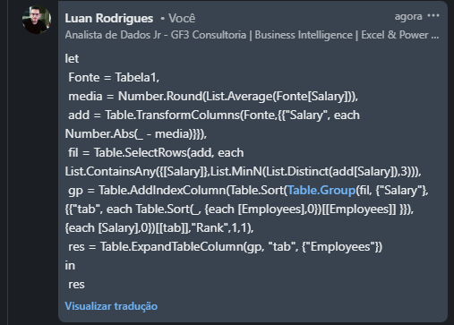
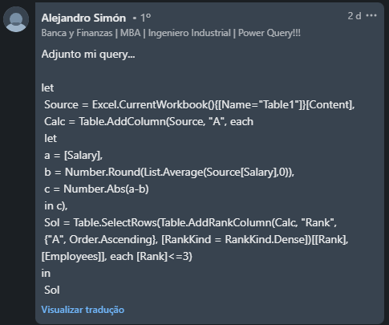
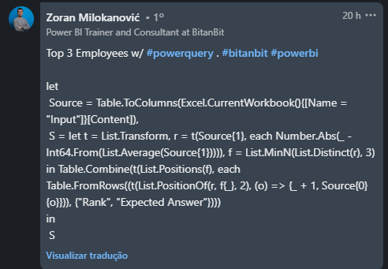
Employees | Salary | Rank | Expected Answer
Grace | 88600 | 1 | Noah
Joe | 29100 | 1 | Sharon
Joyce | 76800 | 2 | Danielle
Kelly | 24801 | 3 | Stephen
Noah | 36600
Gary | 6514
Stephen | 40197
Donald | 23700
Judith | 62699
Encontre os 3 principais funcionários cujo salário é mais próximo do salário médio. Ao calcular a média, arredondar para 0 casa decimal.
Jean | 65800
Noah | 53521
Willie | 77100
Albert | 19400
Carl | 37400
Sharon | 46281
Rachel | 69100
Emily | 72300
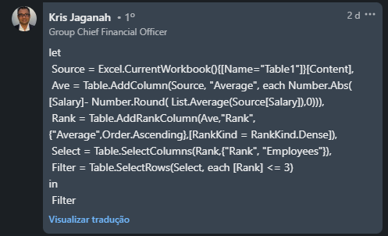
Gregory | 64600
Danielle | 53600

